Hoja1
EJM. 2: | En el cuadro se observan 5 observaciones de 9 muestras del comportamiento de calificaciones del 4D2.
muestra | observaciones |  |  |  |  | media (X) | rango R | varianza | desv. Estandar |  | media |  | rango |  | desv est.
 | 1 | 2 | 3 | 4 | 5 |  |  |  |  |  | m1 | 59 | m1 | 28 | m1 | 9.78
m1 | 64 | 57 | 52 | 75 | 47 | 59 | 28 | 95.60 | 9.78 |  | m2 | 40.2 | m2 | 37 | m2 | 13.44
m2 | 37 | 29 | 25 | 48 | 62 | 40.2 | 37 | 180.56 | 13.44 |  | m3 | 32.6 | m3 | 20 | m3 | 6.83
m3 | 25 | 32 | 33 | 45 | 28 | 32.6 | 20 | 46.64 | 6.83 |  | m4 | 30.4 | m4 | 25 | m4 | 9.39
m4 | 25 | 49 | 24 | 26 | 28 | 30.4 | 25 | 88.24 | 9.39 |  | m5 | 41.2 | m5 | 24 | m5 | 9.11
m5 | 47 | 32 | 38 | 56 | 33 | 41.2 | 24 | 82.96 | 9.11 |  | m6 | 21.4 | m6 | 11 | m6 | 4.41
m6 | 20 | 17 | 25 | 28 | 17 | 21.4 | 11 | 19.44 | 4.41 |  | m7 | 32 | m7 | 17 | m7 | 6.63
m7 | 25 | 33 | 41 | 24 | 37 | 32 | 17 | 44.00 | 6.63 |  | m8 | 31.6 | m8 | 67 | m8 | 23.48
m8 | 18 | 75 | 8 | 36 | 21 | 31.6 | 67 | 551.44 | 23.48 |  | m9 | 57.2 | m9 | 47 | m9 | 17.75
m9 | 46 | 92 | 55 | 48 | 45 | 57.2 | 47 | 314.96 | 17.75
 |  |  |  |  |  | 38.40 | 30.67 |  | 11.20
PARA MEDIAS Y RANGOS: |  |  |  |  |  | LSC = | X+A2*R |  |  | LSC = D4*R
 |  |  |  |  |  | A2 de tablas para n=5 => |  |  | 0.577 | D4 de tablas para n=5 => |  |  | 2.115
 |  |  |  |  |  | LSC = | 56.09 |  |  | LSC = | 64.86
 |  |  |  |  |  | LC= | 30.67 |  |  | LC = | 30.67
 |  |  |  |  |  | LIC= | X-A2*R |  |  | LIC= D3*R
 |  |  |  |  |  | LIC= | 20.71 |  |  | D3 de tablas para n=5 => |  |  | 0
 |  |  |  |  |  |  |  |  |  | LIC = | 0
MEDIAS Y DESVIACION ESTANDAR |  |  |  |  |  | LSC = | X+A3*S |  |  | LSC= | B4*S
 |  |  |  |  |  | A3 de tablas para n=5 => |  |  | 1.427 | B4 de tablas para n=5 => |  |  | 2.089
 |  |  |  |  |  | LSC = | 54.385284345 |  |  | LSC = | 23.401022422
 |  |  |  |  |  | LC= | 38.40 |  |  | LC= | 11.20
 |  |  |  |  |  | LIC = | X-A3*S |  |  | LIC = | B3*S
 |  |  |  |  |  | LIC = | 22.41 |  |  | B3 para n = 5 => |  | 0
 |  |  |  |  |  |  |  |  |  | LIC = | 0

grafico de medias
rangos

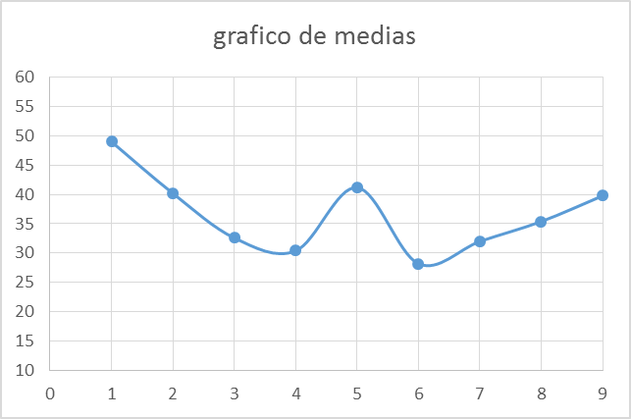
desviacion estandar

CONCLUSIONES????

